Rechner
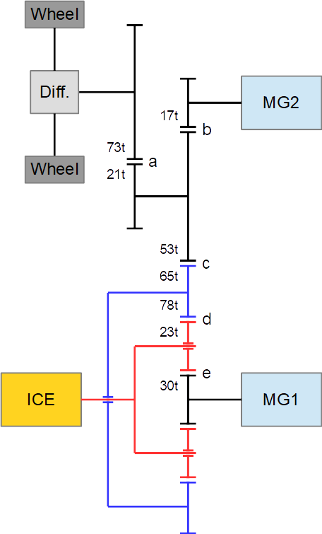
 | Prius 4 Leistungsrechner
 | blau = Eingabefeld
 |  |  |  | Maximum
Drehzahl Verbrennungsmotor | n ICE | 2200 | rpm | 5200 |  | Verzahnung |  |  | Reibpaar | Achse
Geschwindigkeit Fahrzeug | v | 130 | km/h |  |  | Sonnenrad | 30 | Zähne | e | MG1
 |  |  |  |  |  | Umlaufrad | 23 | Zähne | d,e | ICE
Drehzahl Elektromotor 2 | n MG2 | 12230 | rpm | 17000 |  | Hohlrad innen | 78 | Zähne | d | Hohlrad
Drehzahl Elektromotor 1 | n MG1 | -396 | rpm | 10000 | * | Hohlrad außen | 65 | Zähne | c | Hohlrad
 |  |  |  |  |  | Zwischenrad groß | 53 | Zähne | b,c | Zwischenräder
Drehzahl Hohlrad | n Hohl | 3199 | rpm |  |  | Zahnrad klein | 17 | Zähne | b | MG2
Drehzahl Zwischenräder | n Zwischen | 3923 | rpm |  |  | Zwischenrad klein | 21 | Zähne | a | Zwischenräder
Drehzahl Räder | n Rad | 1128 | rpm |  |  | Zahnrad groß | 73 | Zähne | a | Radachse

Drehmoment Verbrennungsmotor | M ICE | 100 | Nm | 142 |  | i0 Planetengetriebe | -2.6
Drehmoment Elektromotor 1 | M MG1 | -28 | Nm | 40 |  | Abrollumfang Reifen | 1.92 | m
Drehmoment Elektromotor 2 | M MG2 | -1 | Nm | 163
Leistung Akku | P Akku | 0 | kW | 27
Leistung Verbrennungsmotor | P ICE | 23 | kW | 72
Leistung Elektromotor 1 | P MG1 | 1 | kW | 23 | * | rpm*Nm zu kW |  | 0.00010471975512
Leistung Elektromotor 2 | P MG2 | -1 | kW | 53
Leistung an Rädern | P total | 23 | kW
Leistung an Rädern | P total | 31.3 | PS

 | 2018-03-31 | Dukesim |  |  | *Wert strittig, Quellen/Ergebnisse widersprüchlich

